Лист1
ПРАЙС-ЛИСТ на продукцию "ХААХ"

ООО "ХААХ" г.Санкт-Петербург, sale@xaax.ru, www.xaax.ru
Контактное лицо: Иноземцев Андрей тел. +7(981)154-70-30

Наименование |  | Упаковка | Объём таб., гр. | Гофро коробка | Вес нетто, кг | Закупка более 20 000 руб. | Закупка более 10 000 руб. | Цена на полке, (руб.)

Порошок-концентрат для стирки универсальный "ХААХ", бесфосфатный с мерной ложкой |  | пластиковая коробка | 1500 | 4 | 1.5 | 327.36 | 360.1 | 468.13
Порошок-концентрат для стирки универсальный "ХААХ", бесфосфатный, с мерной ложкой | 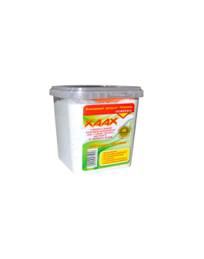 | пластиковая коробка | 800 | 6 | 0.8 | 171.6 | 188.76 | 245.39
Порошок-концентрат для стирки универсальный "ХААХ", бесфосфатный, с мерной ложкой |  | пластиковая коробка | 3000 | 4 | 3 | 601.92 | 662.11 | 860.74
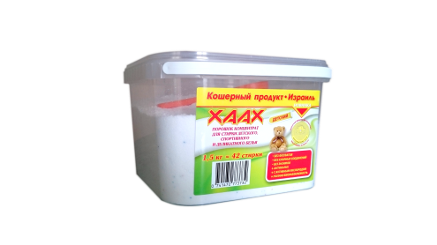 Порошок-концентрат для стирки детский "ХААХ", бесфосфатный |  | пластиковая коробка | 1500 | 4 | 1.5 | 327.36 | 360.1 | 468.13
Порошок-концентрат для стирки детский "ХААХ", бесфосфатный | 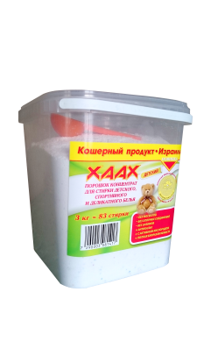 | пластиковая коробка | 3000 | 4 | 3 | 601.92 | 662.11 | 860.74
Пятновыводитель кислородный бесфосфатный Oxy универсальный XAAX | 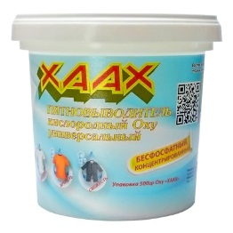 | пластиковая коробка | 500 | 12 | 0.5 | 156 | 171.6 | 223.08
Гель-концентрат для стирки универсальный "ХААХ", бесфосфатный | 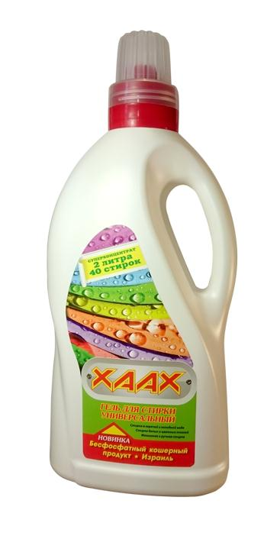 | бутылка | 2 | 6 | 12 | 594 | 623.7 | 810.81
Гель-концентрат для стирки детский "ХААХ", бесфосфатный | 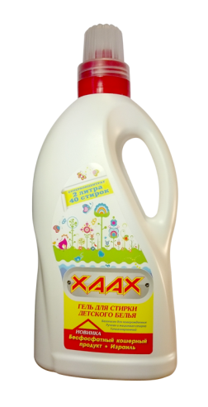 | бутылка | 2 | 6 | 12 | 594 | 623.7 | 810.81
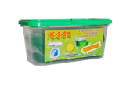 Гель-концентрат в капсулах для стирки универсальный "ХААХ", бесфосфатный |  | пластиковая коробка | 12 | 12 | 0.36 | 174 | 191.4 | 248.82
Гель-концентрат в капсулах для стирки детский "ХААХ", бесфосфатный |  | пластиковая коробка | 12 | 12 | 0.36 | 174 | 191.4 | 248.82
Гель-концентрат для стирки черного белья "ХААХ", бесфосфатный |  | бутылка | 1000 | 12 | 1 | 180 | 198 | 257.40
Гель-концентрат для стирки белого белья "ХААХ", бесфосфатный |  | бутылка | 1000 | 12 | 1 | 150 | 150 | 195.00
Кондиционер-концентрат для стирки белого белья "ХААХ", бесфосфатный |  | бутылка | 1000 | 12 | 1 | 94 | 94 | 122.20
Кондиционер-концентрат для стирки цветного белья "ХААХ", бесфосфатный | 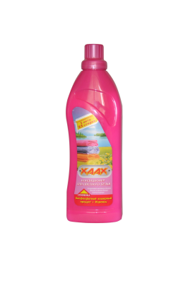 | бутылка | 1000 | 12 | 1 | 94 | 94 | 122.20
Антибактериальный гель для мытья посуды концентрат 24% ПАВ с экстрактом эвкалипта | 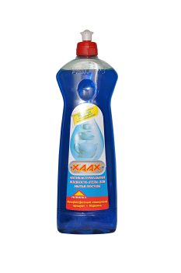 | бутылка | 750 | 18 | 0.75 | 94 | 94 | 122.20
Универсальное средство для чистки ванной комнаты ХААХ |  | бутылка | 750 | 10 | 0.75 | 163.26 | 179.52 | 233.38
Средство для удаления жира ХААХ |  | бутылка | 750 | 10 | 0.75 | 163.1 | 179.31 | 233.10
Средство для удаления плесени XAAX |  | бутылка | 750 | 10 | 0.75 | 139.18 | 153.12 | 199.06
Средство для акриловых поверхностей и душа XAAX |  | бутылка | 750 | 10 | 0.75 | 171.78 | 188.96 | 245.65
Средство для прочистки труб XAAX |  | бутылка | 600 | 10 | 0.6 | 121.2 | 133.32 | 173.32
Реставратор - очиститель для кожаных поверхностей ХААХ | 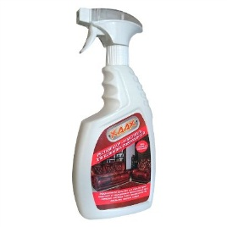 | бутылка | 750 | 9 | 0.75 | 221.1 | 245.22 | 318.79
Реставратор очиститель для пластиковых поверхностей ХААХ | 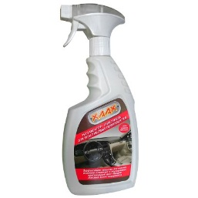 | бутылка | 750 | 9 | 0.75 | 242 | 268.4 | 348.92
Воск тефлоновый для автомобилей XAAX | 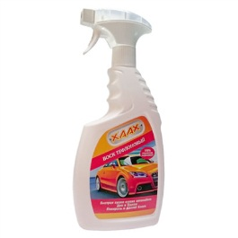 | бутылка | 750 | 9 | 0.75 | 199.98 | 221.8 | 288.34
Супер мыло | 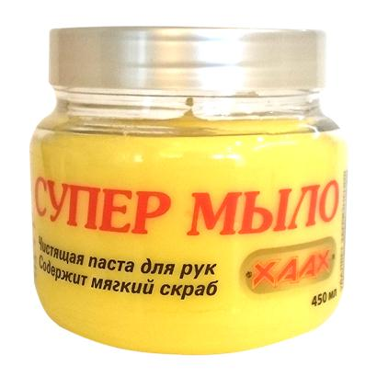 | банка | 450 | 9 | 0.45 | 132 | 146.4 | 190.32
Сухое мыло | 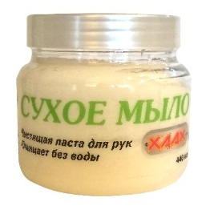 | банка | 440 | 9 | 0.44 | 141.9 | 157.38 | 204.59
Регенерирующий крем | 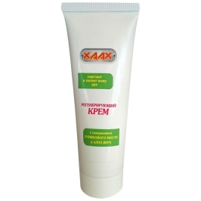 | туба | 100 | 15 | 0.1 | 69.91 | 75.64 | 98.33
Жидкие перчатки | 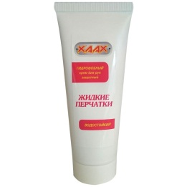 | туба | 100 | 15 | 0.1 | 71.98 | 77.88 | 101.24
Таблетки для ПММ "BOLLA" | 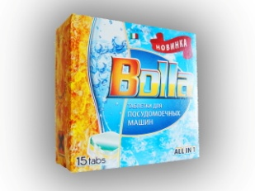 | картон | 15 | 16 |  | 152.2 | 164.9 | 214.33
Таблетки для ПММ "BOLLA" |  | картон | 30 | 12 |  | 280.1 | 303.4 | 394.41
Таблетки для ПММ "BOLLA" |  | картон | 60 | 12 |  | 546.5 | 592.0 | 769.63
Таблетки для ПММ "BOLLA" | 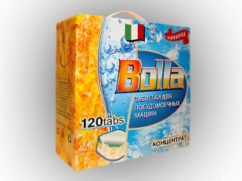 | картон | 120 | 4 |  | 1075.8 | 1165.5 | 1515.09
Порошок для ПММ "BOLLA" | 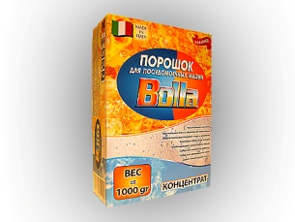 | картон | 1000 | 12 |  | 257.4 | 278.9 | 362.51
Порошок для ПММ "BOLLA" |  | пласт. Бутылка | 1000 | 12 |  | 274.6 | 297.4 | 386.67
Таблетки для стирки "BOLLA" бел. | 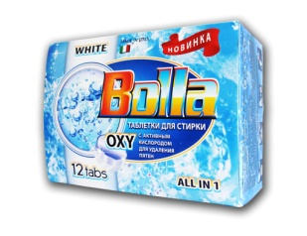 | картон | 12 | 16 |  | 137.3 | 148.7 | 193.34
Таблетки для стирки "BOLLA" цвет. |  | картон | 12 | 16 |  | 137.3 | 148.7 | 193.34
Пятновыводитель "BOLLA" для бел. |  | пласт. Банка | 750 гр. | 12 |  | 219.7 | 238.0 | 309.34
Пятновыводитель "BOLLA" для цвет. |  | пласт. Банка | 750 гр. | 12 |  | 219.7 | 238.0 | 309.34
Пятновыводитель "BOLLA" универсальный для цветного и белого белья |  | пласт. Банка | 1000 гр. | 12 |  | 247.1 | 267.7 | 348.01
Пятновыводитель "BOLLA" универсальный в таблетках |  | картон | 15 | 16 |  | 148.6 | 160.7 | 208.96
Антикальк "BOLLA" в таблетах |  | картон | 15 | 16 |  | 141.3 | 152.9 | 198.77
Соль для всех типов ПММ "BOLLA" |  | картон | 1000 гр. | 12 |  | 51.9 | 56.2 | 73.05
Ополаскиватель для ПММ "BOLLA" |  | флакон | 250 мл. | 12 |  | 107.5 | 116.3 | 151.20
Очиститель для ПММ "BOLLA" |  | флакон | 250 мл. | 12 |  | 136.5 | 147.7 | 191.97
Универсальное средство для мытья посуды с древесным углем |  | бутылка | 500 | 12 |  | 60.06 | 64.68 | 84.08
Средство для мытья фруктов, овощей и зелени |  | бутылка | 500 | 15 |  | 68.64 | 73.92 | 96.10
Средство для мытья сухофруктов |  | бутылка | 500 | 15 |  | 62.92 | 67.76 | 88.09
Антинтинакипин для стиральных машин (удаление накипи и солевых отложений) XAAX |  | картон | 250 | 10 |  | 40.43 | 44.28 | 57.56
SKARLET №3 - средство для удаления накипи и солевых отложений для чайников и кофеварок (5 пакетиков) |  | картон | 100 гр. | 10 |  | 22.21 | 23.80 | 30.94
SCRUBMAN №3 - средство для предотвращения образования накипи для всех типов автоматических стиральных машин (умягчитель воды) |  | картон | 750 гр. | 10 |  | 59.02 | 63.56 | 82.63
SCRUBMAN №15 - средство для предотвращения образования накипи для всех типов автоматических стиральных машин (умягчитель воды) |  | ведро | 1800 гр. | 4 |  | 112.06 | 120.68 | 156.88
Гигиенический очиститель для стиральных машин XAAX |  | картон | 250 | 12 |  | 42.04 | 46.05 | 59.86
Соль для посудомоечной машины |  | картон | 1500 гр. | 10 |  | 61.45 | 67.30 | 87.49
Ополаскиватель для посудомоечной машины ХААХ. Предотвращает появление пятен, разводов, подтеков на посуде. |  | канистра | 500 | 10 |  | 43.54 | 47.69 | 62.00
Средство для удаление накипи и солевых отложений ХААХ |  | канистра | 500 | 10 |  | 45.91 | 50.28 | 65.36
ГУБКАВИТ (SCRUBMAN №21) - средство для заправки обувных губок |  | флакон | 100 гр. | 10 |  | 74.36 | 80.08 | 104.10
Шампунь Scarlett против перхоти для нормальных волос Олива |  | бутылка | 250 | 15 |  | 50.05 | 59.85 | 77.81
Шампунь Scarlett против перхоти для склонных к жирности волос Морские минералы |  | бутылка | 250 | 15 |  | 50.05 | 59.85 | 77.81
Шампунь Scarlett для сухих и поврежденных волос Орхидея |  | бутылка | 250 | 15 |  | 50.05 | 59.85 | 77.81

